Накладная-№3
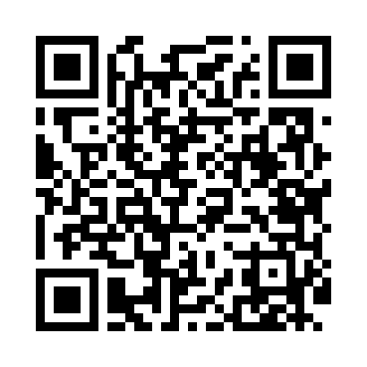
Номер товарно-транспортной накладной: |  |  | Торговый представитель: Kamol aka
Поставщик: Toshkent falcon fly 2 |  |  | Телефон торгового представителя: +998979626299
Дата отгрузки: 24.12.2025 |  |  | Контрагент: """" Klient
Дата консигнации: |  |  | Адрес:
Доставщик: |  |  | Телефон:
Телефон доставщика:
Время заказа: 24.12.2025 16:36:55
№ | Штрих-код | Название товаров (работ,услуг) | Количество | Количество в кейсе | Цена | Сумма
 |  |  | 8 |  |  | 596000
1 | 6972544166983 | Металл туздон B6698GW 25.1 DB-15-146 | 1 | 1 шт. | 90,000 | 90,000
2 | 6820231202110 | Пичок набор B11832 DB-151-10 | 1 | 1 шт. | 240,000 | 240,000
3 | 6988011013162 | Деревянная разделочная доска 34*24 в большой каропке 20 шт DB-13-16 | 1 | 1 шт. | 37,000 | 37,000
4 | 6876543211739 | Кухонная лопатка нержавеющей LC DB-3-19 | 1 | 1 шт. | 43,000 | 43,000
5 | 6901645309456 | Ёғоч дастали силикон чўмич SCA09-01 DB-9-45 | 1 | 1 шт. | 27,000 | 27,000
6 | 2012720421032 | Точилка для ножей и ножниц, ножеточка с 3 вид ами 3 DB-105-28 | 1 | 1 шт. | 15,000 | 15,000
7 | 5876431125187 | Шиша графин DB-94-221 | 2 | 2 шт. | 72,000 | 144,000
Итого: 596000

